지도에서 장소 선택
화 면 정 의 서
시스템명 | TeulDa |  |  | 작성일 | 2021.01.09
업 무 명 | 기록관리 |  |  | 작성자 | 정주원
화면 ID | selectMap.jsp |  |  | 화면명 | 지도에서 장소 선택
화면개요 | 지도에서 장소 선택

1. 화면 레이아웃
[ "+ 새 기록 작성" 버튼 눌렀을때 나타나는 화면 ]
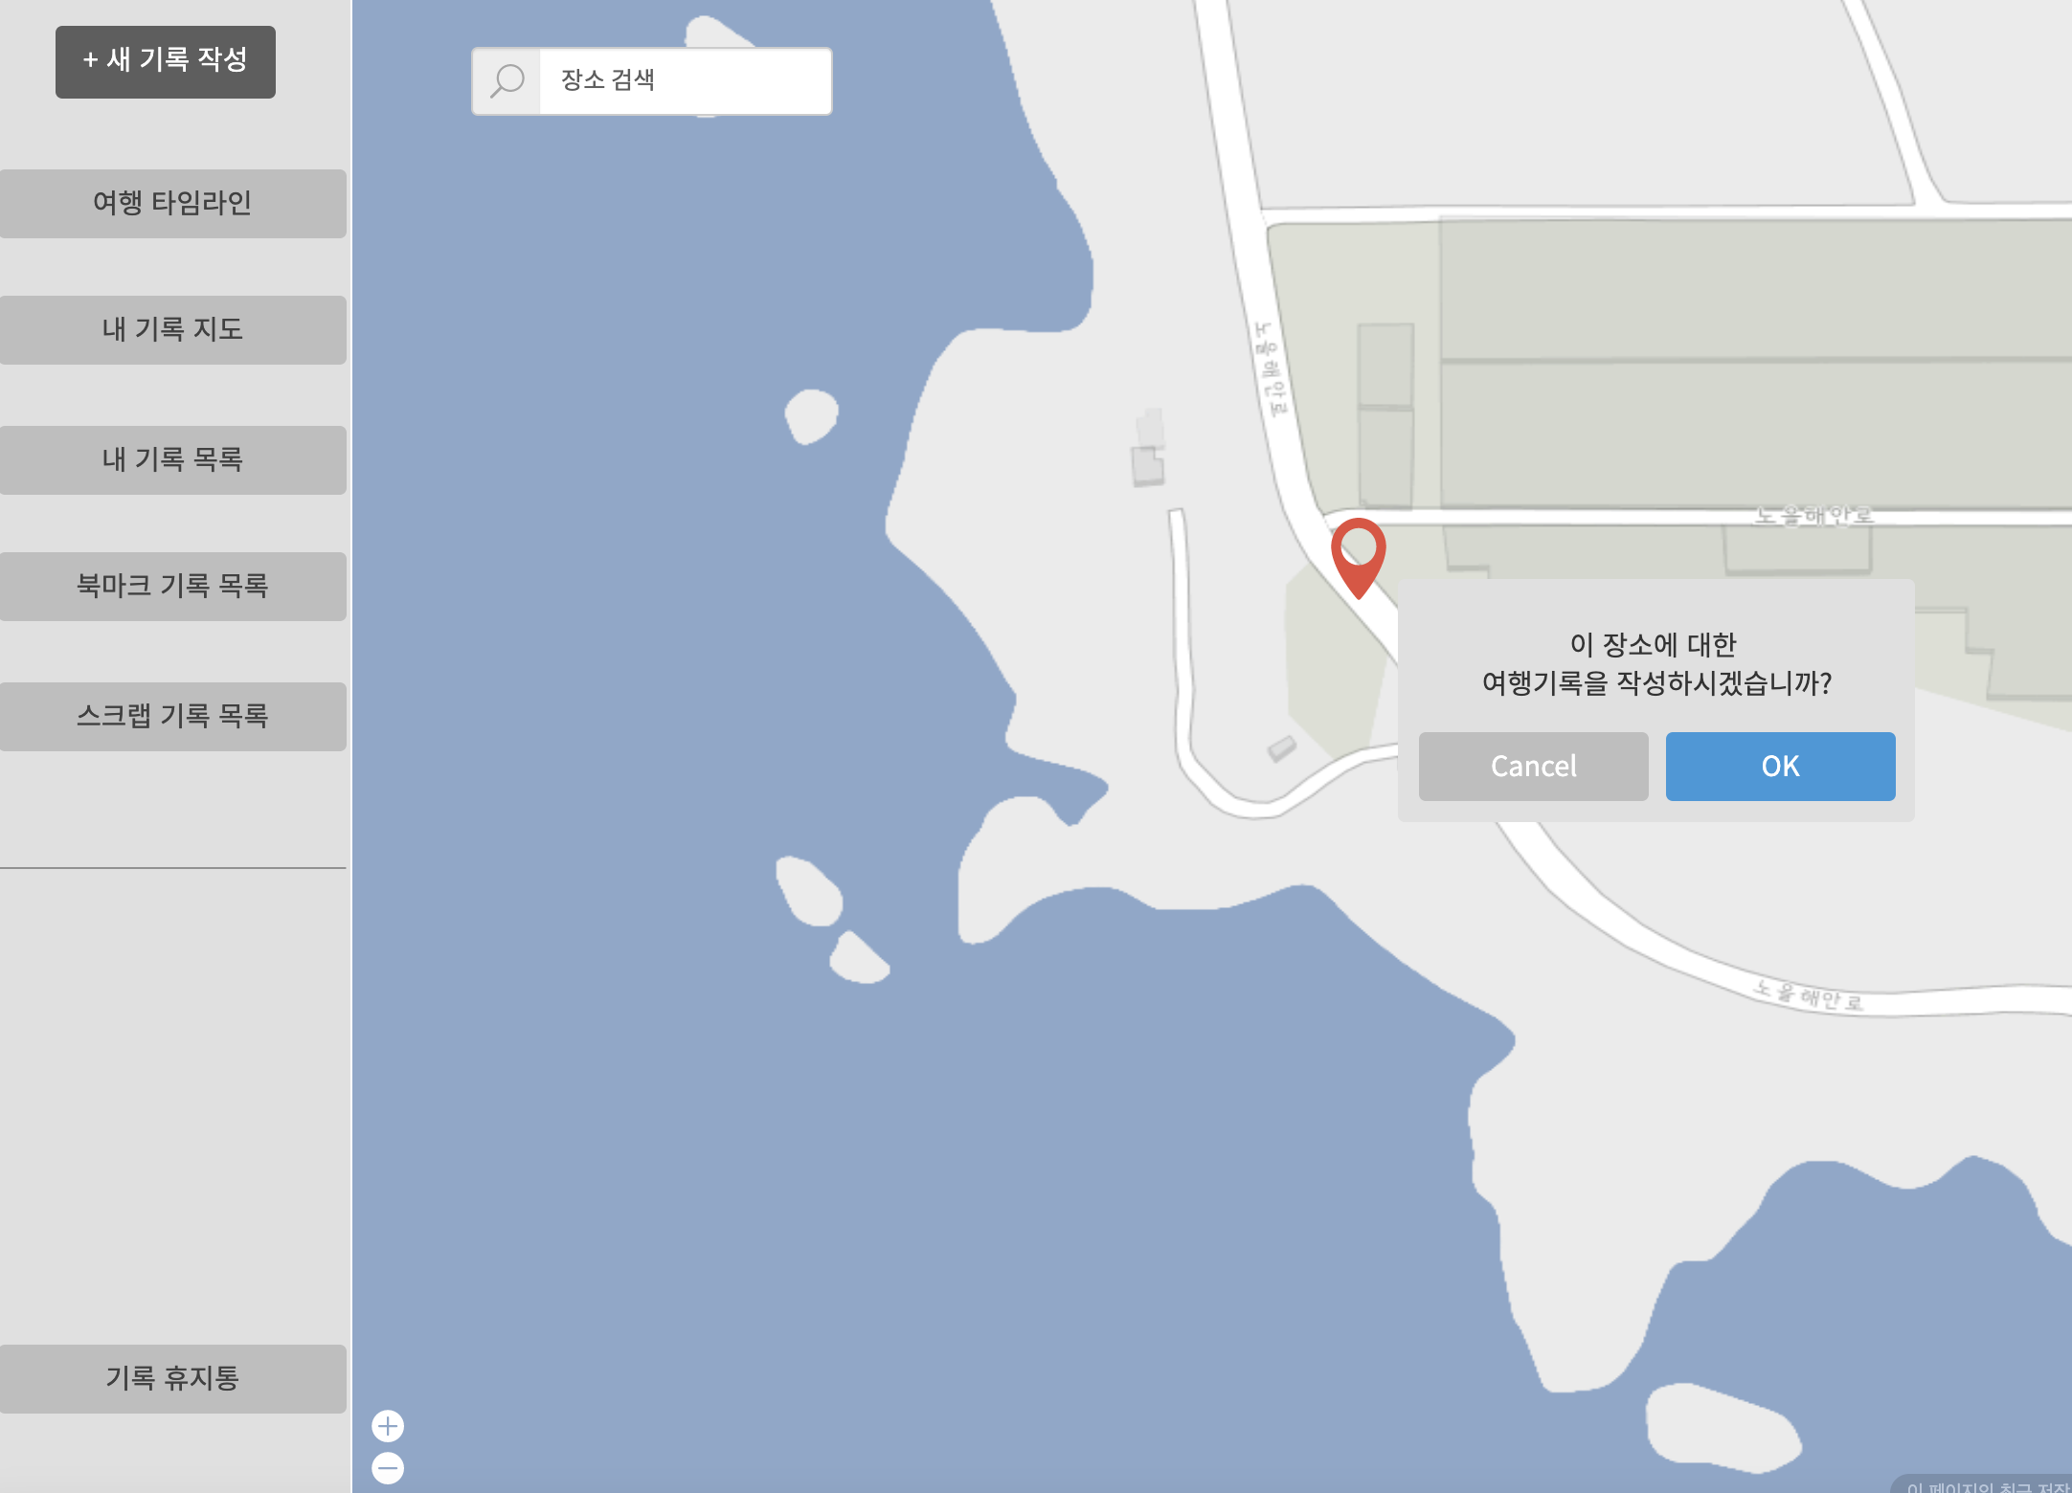

2. 데이터 구성항목
항목명(한글) | 컨트롤(영문) | 필수 | 수정여부 | 설명 |  |  | 비고/제약사항
선택한 여행지 위치정보 | location | Y | Y | 지도(Google Map)에서 선택한 위치 상세 주소
위도 좌표 | latitude | Y | Y | 지도(Google Map)에서 선택한 위치 위도 좌표
경도 좌표 | longitude | Y | Y | 지도(Google Map)에서 선택한 위치 경도 좌표

3. 처리 로직
이벤트명 | 입력값/파라미터 | 처리내용 |  |  |  | 출력/처리결과 |  | 비고
 | 시작 JSP | 프리젠테이션 레이어 설계 |  |  |  | 출력 JSP
OK.onClick() | (선택한 여행지 위치정보, 위도 좌표, 경도 좌표) location, latitude, longitude | 지도에서 선택한 여행지 위치에 대한 정보를 가지고 기록작성 화면을 보여준다. |  |  |  | 기록작성 화면 이동 |  | Google Map

 | selectMap.jsp | Path : /diary/showAddDiary : GET |  |  |  | addDiary.jsp
 |  | Controller : com.TeulDa.web.diary.DiaryController.showAddDiary()

자유게시판 좌측툴바
화 면 정 의 서
시스템명 | teulda |  |  |  |  | 작성일 | 2021.02.16
업 무 명 | 게시글 관리 |  |  |  |  | 작성자 | 임 제 현
화면 ID | Left |  |  |  |  | 화면명 | Left
화면개요 | 자유게시판 좌측툴바

1. 화면 레이아웃
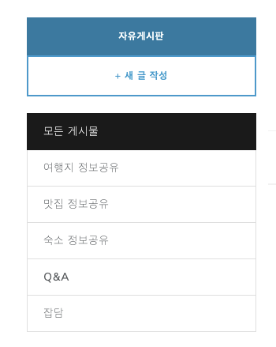

2. 데이터 구성항목
항목명(한글) |  | 컨트롤(영문) | 필수 | 수정여부 | 설명 |  |  |  | 비고/제약사항
게시글 유형 |  | postCategory | Y | N | 모든게시물,여행지 정보공유, 맛집 정보공유, 숙소 정보공유, Q&A, 잡담

3. 처리 로직
이벤트명 |  | 입력값/파라미터 | 처리내용 |  |  |  |  | 출력/처리결과 |  | 비고
 |  | 시작 JSP | 프리젠테이션 레이어 설계 |  |  |  |  | 출력 JSP
자유게시판.onClick() |  | 게시글 유형 | 게시글 목록화면으로 단순 Navigation

 |  | listPost.jsp | Path : /post/getPostList : GET |  |  |  |  | listPost.jsp
 |  |  | Controller : com.teulda.web.post.PostController.getPostList()
새 글 쓰기.onClick() |  |  | 게시글 작성 화면으로 단순 Navigation

 |  | listPost.jsp | Path : /post/addPost.jsp |  |  |  |  | addPost.jsp
 |  |  | Controller : com.teulda.web.post.PostController.addPost()
모든 게시물.onClick() |  | 게시글 유형 | 게시판 목록(모든게시물)UI 화면으로 단순 Navigation

 |  | listPost.jsp | Path : /post/getPostList : GET
 |  |  | Controller : com.teulda.web.post.PostController.getPostList()
여행지 정보공유.onClick() |  | 게시글 유형 | 게시판 목록(여행지)UI 화면으로 단순 Navigation

 |  | listPost.jsp | Path : /post/getPostList : GET
 |  |  | Controller : com.teulda.web.post.PostController.getPostList()
맛집 정보공유.onClick() |  | 게시글 유형 | 게시판 목록(맛집)UI 화면으로 단순 Navigation

 |  | listPost.jsp | Path : /post/getPostList : GET
 |  |  | Controller : com.teulda.web.post.PostController.getPostList()
숙소 정보공유.onClick() |  | 게시글 유형 | 게시판 목록(숙소)UI 화면으로 단순 Navigation

 |  | listPost.jsp | Path : /post/getPostList : GET
 |  |  | Controller : com.teulda.web.post.PostController.getPostList()
Q&A.onClick() |  | 게시글 유형 | 게시판 목록(Q&A)UI 화면으로 단순 Navigation

 |  | listPost.jsp | Path : /post/getPostList : GET
 |  |  | Controller : com.teulda.web.post.PostController.getPostList()
잡담.onClick() |  | 게시글 유형 | 게시판 목록(잡담)UI 화면으로 단순 Navigation

 |  | listPost.jsp | Path : /post/getPostList : GET
 |  |  | Controller : com.teulda.web.post.PostController.getPostList()

자유게시판 목록
화 면 정 의 서
시스템명 | teulda |  |  |  |  | 작성일 | 2021.02.16
업 무 명 | 게시글 관리 |  |  |  |  | 작성자 | 임 제 현
화면 ID | listPost.jsp |  |  |  |  | 화면명 | listPost.jsp
화면개요 | 자유게시판 목록

1. 화면 레이아웃

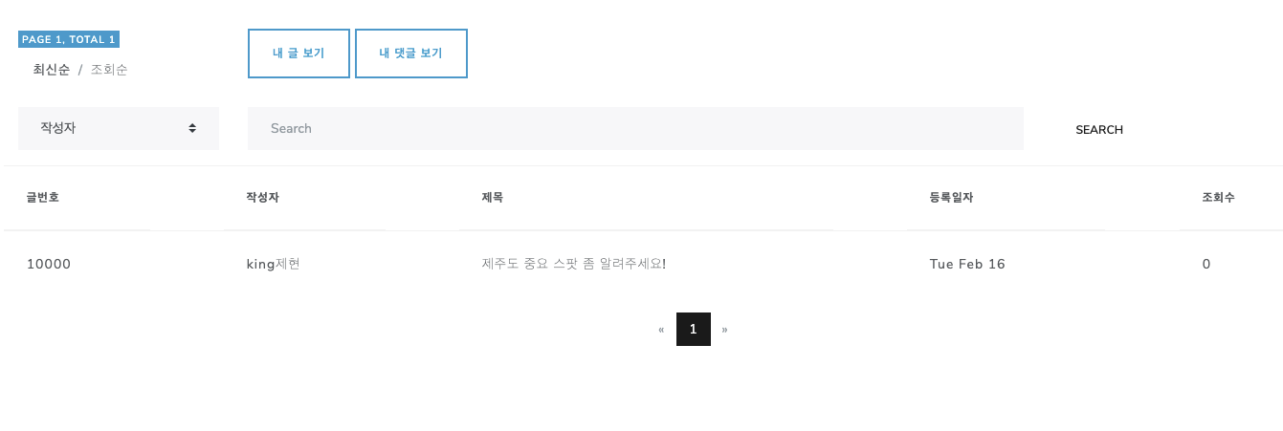

2. 데이터 구성항목
항목명(한글) |  | 컨트롤(영문) | 필수 | 수정여부 | 설명 |  |  |  | 비고/제약사항
검색 조건 |  | serachCondition | Y | N | 검색조건 선택
검색어 |  | serachKeyword | Y | Y | 검색어 입력
글번호 |  | postNo | Y | N | 게시글 식별번호
작성자 |  | nickname | Y | N | 게시글 작성자
제목 |  | postTitle | Y | N | 게시글 내용
등록일자 |  | postDate | Y | N | 게시글 작성일자

3. 처리 로직
이벤트명 |  | 입력값/파라미터 | 처리내용 |  |  |  |  | 출력/처리결과 |  | 비고
 |  | 시작 JSP | 프리젠테이션 레이어 설계 |  |  |  |  | 출력 JSP
내 글 보기.onClick() |  | 닉네임, 카테고리 종류 | 내가 작성한 글만 보여준다.

 |  | listPost.jsp | Path : /post/getPostList : GET
 |  |  | Controller : com.teulda.web.post.PostController.listPostByNickname()
내 댓글 보기.onClick() |  | 닉네임 | 내가 작성한 댓글만 보여준다.

 |  | listPost.jsp | Path : /post/getMycommentList : GET
 |  |  | Controller : com.teulda.web.post.PostController.listMyComment()
최신순.onClick() |  | 정렬조건 | 게시글을 최신순으로 정렬하여 게시글 목록을 보여준다.

 |  | listPost.jsp | Path : /post/listPost : GET
 |  |  | Controller : com.teulda.web.post.PostController.listPost()
조회순.onClick() |  | 정렬조건 | 게시글을 조회순으로 정렬하여 게시글 목록을 보여준다.

 |  | listPost.jsp | Path : /post/listPost : GET
 |  |  | Controller : com.teulda.web.post.PostController.listPost()
검색.onClick() |  | 검색어, 검색 조건 | 검색 조건 선택후 입력값으로 검색한 결과 화면을 보여준다. |  |  |  |  | 검색 결과만 화면에 보여진다

 |  | listPost.jsp | Path : /post/listPost : GET |  |  |  |  | listPost.jsp
 |  |  | Controller : com.teulda.web.post.PostController.listPost()
게시글 목록에서 제목.onClick() |  | 게시글 번호 | 게시글 번호와 일치하는 게시글을 조회 화면을 보여준다. |  |  |  |  | 게시판 조회 화면 이동

 |  | listPost.jsp | Path : |  |  |  |  | getPost.jsp
 |  |  | Controller : com.teulda.web.PostController.getPost()
게시판 목록에서 작성자.onClick() |  | 닉네임 | 닉네임과 일치하는 회원의 개인프로필을 보여준다. |  |  |  |  | 개인 프로필 화면 이동

 |  | listPost.jsp | Path : /user/getUser : GET
 |  |  | Controller : com.teulda.web.user.UserController.getUser()
페이징 넘버.onClick() |  | 현재 페이지 번호 | 현재 페이지 번호와 일치하는 게시판 목록화면을 보여준다. |  |  |  |  | 게시판 목록 화면

 |  | listPost.jsp | Path : /post/listPost : GET |  |  |  |  | listPost.jsp
 |  |  | Controller : com.teulda.web.post.PostController.listPost()

내 댓글 목록
화 면 정 의 서
시스템명 | teulda |  |  |  |  | 작성일 | 2021.02.16
업 무 명 | 게시글 관리 |  |  |  |  | 작성자 | 임 제 현
화면 ID | listMyComment.jsp |  |  |  |  | 화면명 | listMyComment.jsp
화면개요 | 내 댓글 목록

1. 화면 레이아웃



2. 데이터 구성항목
항목명(한글) |  | 컨트롤(영문) | 필수 | 수정여부 | 설명 |  |  |  | 비고/제약사항
검색 조건 |  | serachCondition | Y | N | 검색조건 선택
검색어 |  | serachKeyword | Y | Y | 검색어 입력
댓글번호 |  | commentNo | Y | N | 댓글 식별번호
작성자 |  | nickname | Y | N | 댓글 작성자
내용 |  | commentContents | Y | N | 댓글 내용
등록일자 |  | commentDate | Y | N | 댓글 작성일자

3. 처리 로직
이벤트명 |  | 입력값/파라미터 | 처리내용 |  |  |  |  | 출력/처리결과 |  | 비고
 |  | 시작 JSP | 프리젠테이션 레이어 설계 |  |  |  |  | 출력 JSP
댓글 내용.onClick() |  | 게시글번호 | 댓글 내용을 클릭하면 해당 댓글이 달린 게시글 조회 화면을 보여준다 |  |  |  |  | 게시글 조회 화면으로 이동

 |  | listMyComment.jsp | Path : /post/getPost : GET |  |  |  |  | getPost.jsp
 |  |  | Controller : com.teulda.web.PostController.getPost()
검색.onClick() |  | 검색어, 검색 조건 | 검색 조건 선택후 입력값으로 검색한 결과 화면을 보여준다. |  |  |  |  | 검색 결과만 화면에 보여진다

 |  | listMyComment.jsp | Path : /post/listMyComment : POST |  |  |  |  | listMyComment.jsp
 |  |  | Controller : com.teulda.web.post.PostController.listMyComment()
페이징 넘버.onClick() |  | 현재 페이지 번호 | 현재 페이지 번호와 일치하는 게시판 목록화면을 보여준다. |  |  |  |  | 게시판 목록 화면

 |  | listMyComment.jsp | Path : /post/listMyComment : POST |  |  |  |  | listMyComment.jsp
 |  |  | Controller : com.teulda.web.post.PostController.listMyComment()

게시글 작성
화 면 정 의 서
시스템명 | teulda |  |  |  |  | 작성일 | 2021.02.16
업 무 명 | 게시글 관리 |  |  |  |  | 작성자 | 임 제 현
화면 ID | addPost.jsp |  |  |  |  | 화면명 | addPost.jsp
화면개요 | 게시글 작성

1. 화면 레이아웃
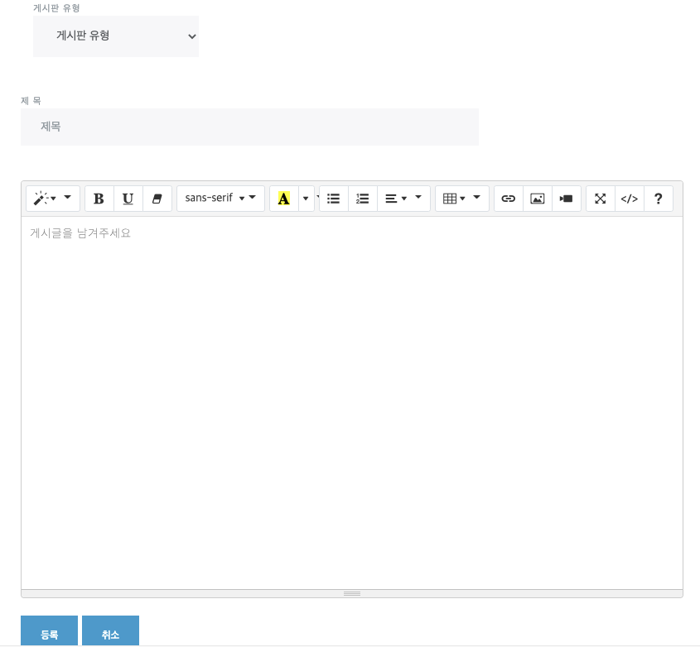

2. 데이터 구성항목
항목명(한글) |  | 컨트롤(영문) | 필수 | 수정여부 | 설명 |  |  |  | 비고/제약사항
게시글 번호 |  | postNo | Y | N | 게시글 식별번호를 부여함
작정일자 |  | postDate | Y | N | 게시글 작성일자를 부여함
작정자 닉네임 |  | userName | Y | N | 작성자 닉네임을 사용함
카테고리 종류 |  | postCategory | Y | Y | 카테고리 입력 |  |  |  | 카테고리는 무조건 작성해야한다.
제목 |  | postTitle | Y | Y | 게시글 제목을 작성함 |  |  |  | 재목은 무조건 작성해야한다.
내용 |  | postContents | N | Y | 내용을 작정함

3. 처리 로직
이벤트명 |  | 입력값/파라미터 | 처리내용 |  |  |  |  | 출력/처리결과 |  | 비고
 |  | 시작 JSP | 프리젠테이션 레이어 설계 |  |  |  |  | 출력 JSP
취소.onClick() |  |  | 작성한 글을 취소하고 이전 화면으로 이동한다. |  |  |  |  | 이전 화면으로 이동

 |  | addPost.jsp | Path : |  |  |  |  | listPost.jsp
 |  |  | Controller :
완료.onClick() |  | 게시글 번호, ,작성일자 작정자 닉네임, 카테고리종류, 제목,내용 | 작성 완료하고 게시글 조회화면을 보여준다. |  |  |  |  | 게시글 조회화면으로 이동

 |  | addPost.jsp | Path : /post/addPost : POST |  |  |  |  | getMyPost.jsp
 |  |  | Controller : com.teulda.web.post.PostController.addPost()

게시글 수정
화 면 정 의 서
시스템명 | teulda |  |  |  |  | 작성일 | 2021.02.16
업 무 명 | 게시글 관리 |  |  |  |  | 작성자 | 임 제 현
화면 ID | updatePost.jsp |  |  |  |  | 화면명 | updatePost.jsp
화면개요 | 게시글 수정

1. 화면 레이아웃

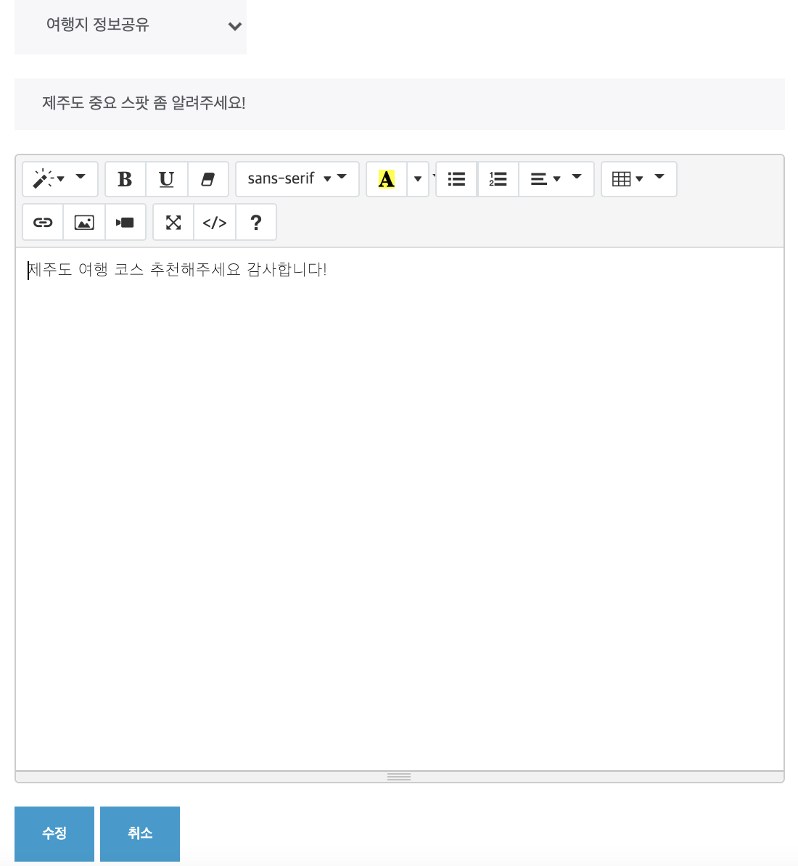

2. 데이터 구성항목
항목명(한글) |  | 컨트롤(영문) | 필수 | 수정여부 | 설명 |  |  |  | 비고/제약사항
작성일자 |  | postDate | Y | N | 새로운 게시글 작정일자를 부여함
카테고리종류 |  | postCategory | Y | Y | 수정한 카테고리 |  |  |  | 카테고리는 무조건 작성해야한다.
제목 |  | postTitle | Y | Y | 수정한 게시글 제목 |  |  |  | 제목은 무조건 작성해야한다.
내용 |  | postContents | N | Y | 수정한 게시글 내용

3. 처리 로직
이벤트명 |  | 입력값/파라미터 | 처리내용 |  |  |  |  | 출력/처리결과 |  | 비고
 |  | 시작 JSP | 프리젠테이션 레이어 설계 |  |  |  |  | 출력 JSP
취소.onClick() |  |  | 작성한 글을 취소하고 내 게시글 조회화면(이전 화면)으로 이동한다.

 |  | updatePost.jsp | Path : |  |  |  |  | getMyPost.jsp
 |  |  | Controller :
완료.onClick() |  | 작성일자 카테고리종류,내용 제목,사진 | 작성 완료하고 게시글 조회화면을 보여준다. |  |  |  |  | 게시글 조회화면으로 이동

 |  | updatePost.jsp | Path : /post/updatePost : POST |  |  |  |  | getMyPost.jsp
 |  |  | Controller : com.teulda.web.PostController.updatePost()

타회원 게시글 조회
화 면 정 의 서
시스템명 | teulda |  |  |  |  | 작성일 | 2021.02.16
업 무 명 | 게시글 관리 |  |  |  |  | 작성자 | 임 제 현
화면 ID | getPost.jsp |  |  |  |  | 화면명 | getPost.jsp
화면개요 | 타회원 게시글 조회

1. 화면 레이아웃
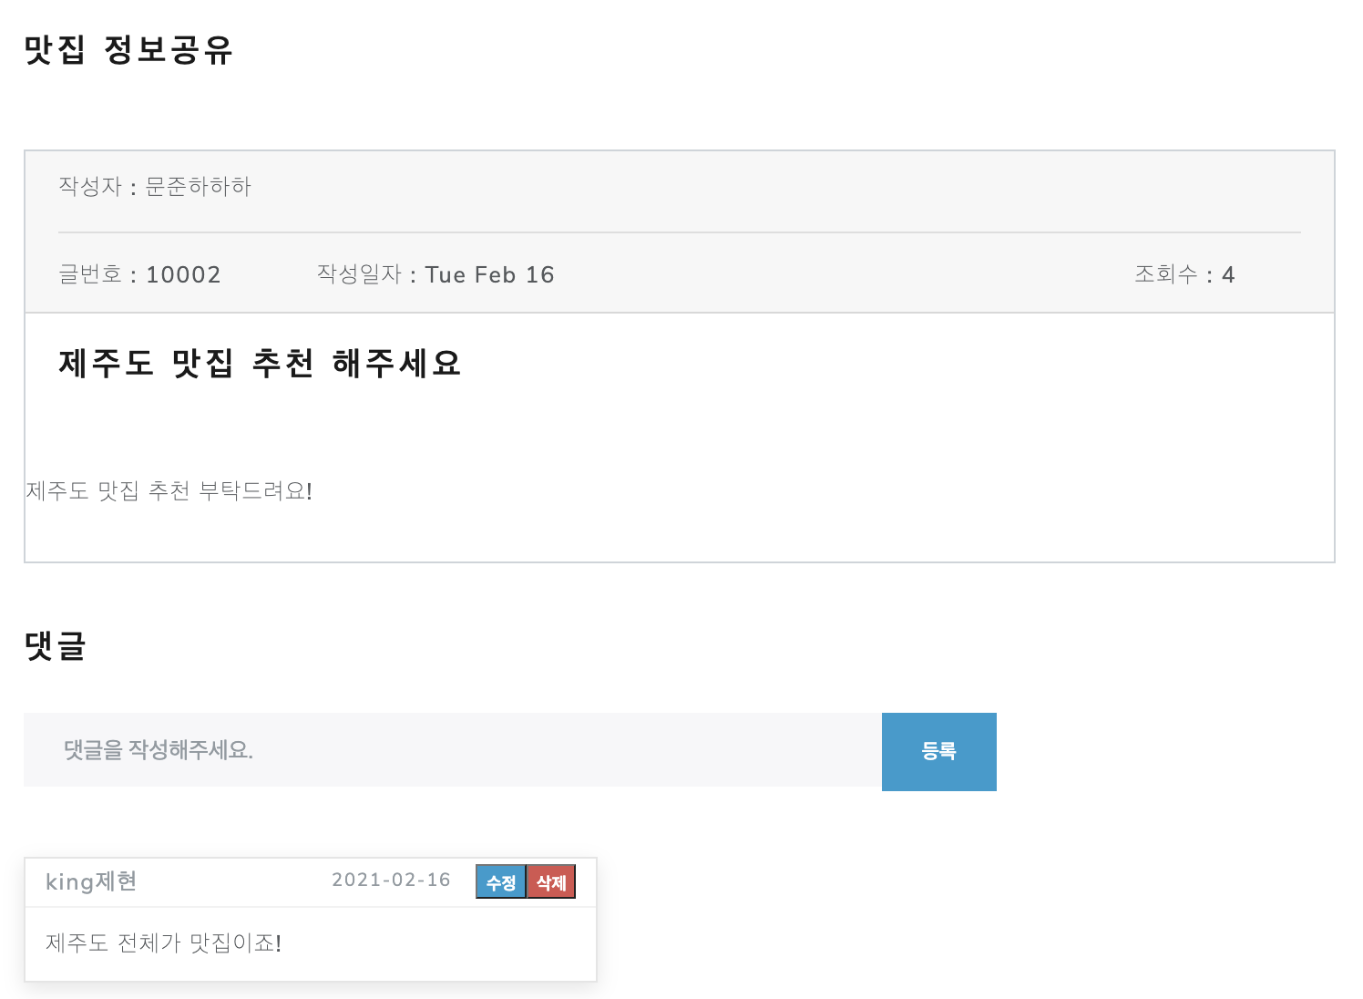

2. 데이터 구성항목
항목명(한글) |  | 컨트롤(영문) | 필수 | 수정여부 | 설명 |  |  |  | 비고/제약사항
게시글 번호 |  | postNo | Y | N | 게시글 식별번호
작정일자 |  | postDate | Y | Y | 게시글 작성일자
작정자 닉네임 |  | nickName | Y | N | 게시글 작성자
카테고리 종류 |  | postCategory | Y | N | 게시글 카테고리
제목 |  | postTitle | Y | Y | 게시글 제목
내용 |  | postContents | N | Y | 게시글 내용
댓글 작성자 |  | nickName | Y | N | 댓글 작성자
댓글내용 |  | commentContents | Y | Y | 댓글 내용
댓글 작성일자 |  | commentDate | Y | N | 댓글 작성일자

3. 처리 로직
이벤트명 |  | 입력값/파라미터 | 처리내용 |  |  |  |  | 출력/처리결과 |  | 비고
 |  | 시작 JSP | 프리젠테이션 레이어 설계 |  |  |  |  | 출력 JSP
댓글 완료.onClick() |  | 댓글번호,작성일자,작성자 닉네임,댓글내용 | 댓글 작성을 완료하고 타회원 게시글 조회 화면을 보여준다 |  |  |  |  | 게시글 조회 화면

 |  | getPost.jsp | Path : /post/rest/addComment : POST |  |  |  |  | getPost.jsp
 |  |  | Controller : com.teulda.web.PostRestController.addComment()
댓글 수정.onClick() |  | 댓글번호 | 댓글 수정 팝업창을 띄워준다 |  |  |  |  | 댓글 수정 창을 보여준다

 |  | getPost.jsp | Path : /post/rest/updateComment : POST |  |  |  |  | (댓글 수정 팝업창)
 |  |  | Controller : com.teulda.web.PostRestController.updateComment()
댓글 삭제.onClick() |  | 댓글번호 | 해당 댓글을 삭제한 후 게시글 조회화면을 보여준다. |  |  |  |  | 게시글 조회 화면

 |  | getPost.jsp | Path : /post/rest/deleteComment : POST |  |  |  |  | getPost.jsp
 |  |  | Controller : com.teulda.web.PostController.deleteComment()

내 게시글 상세조회
화 면 정 의 서
시스템명 | teulda |  |  |  |  | 작성일 | 2021.02.16
업 무 명 | 게시글 관리 |  |  |  |  | 작성자 | 임 제 현
화면 ID | getMyPost.jsp |  |  |  |  | 화면명 | getMyPost.jsp
화면개요 | 내 게시글 상세조회

1. 화면 레이아웃
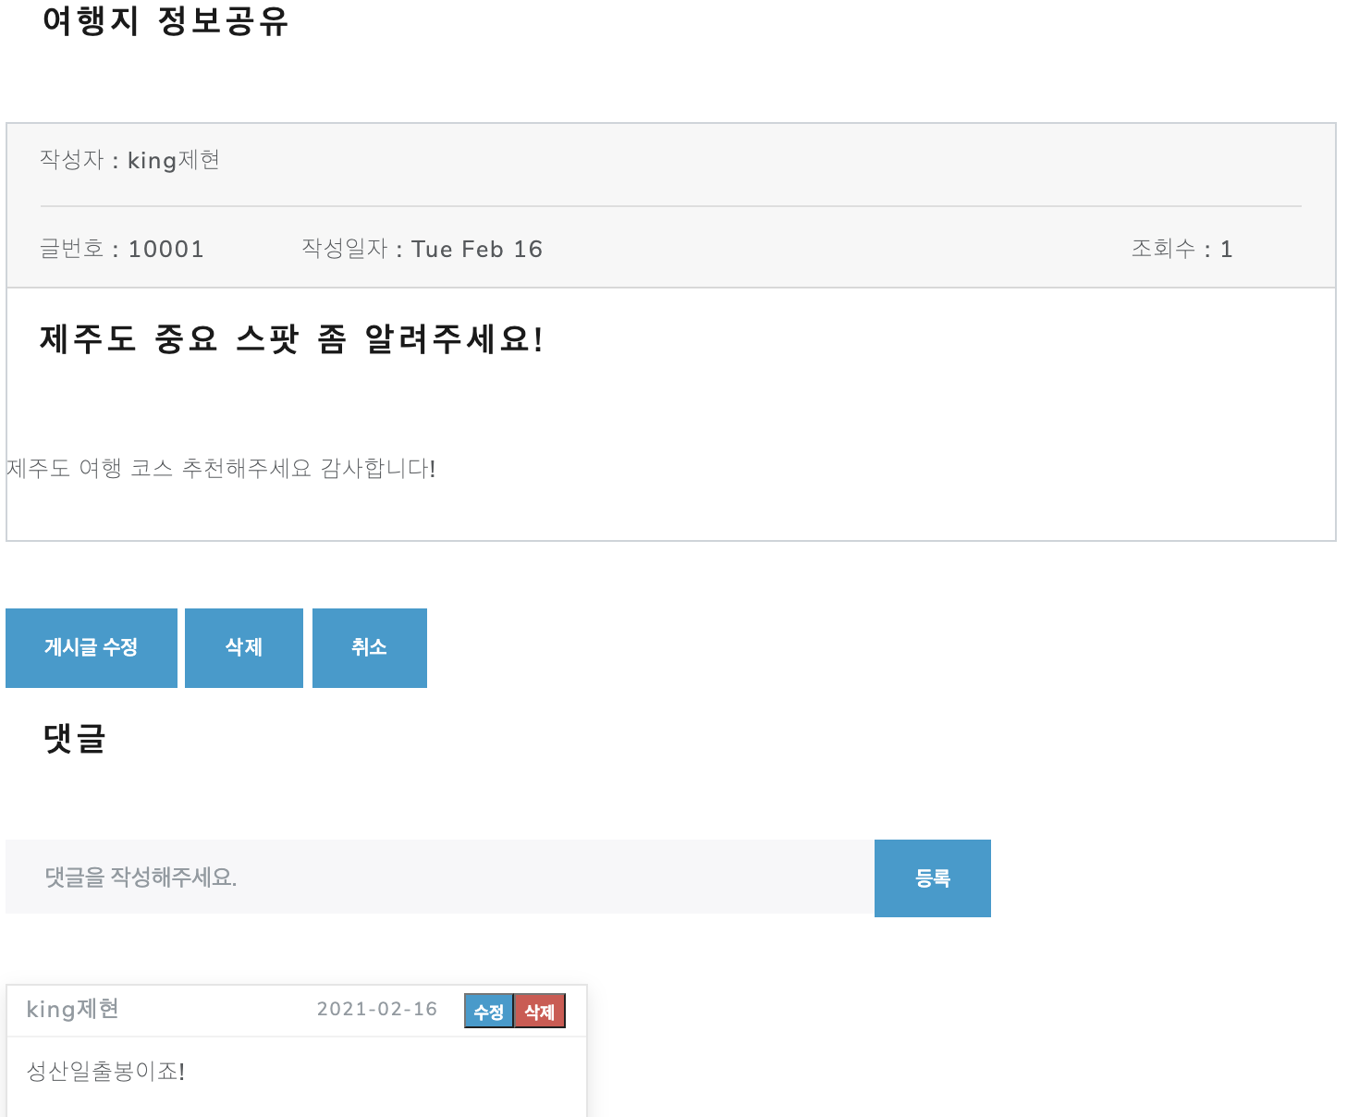

2. 데이터 구성항목
항목명(한글) |  | 컨트롤(영문) | 필수 | 수정여부 | 설명 |  |  |  | 비고/제약사항
게시글 번호 |  | postNo | Y | N | 게시글 식별번호
작정일자 |  | postDate | Y | Y | 게시글 작성일자
작정자 닉네임 |  | nickName | Y | N | 게시글 작성자
카테고리 종류 |  | postCategory | Y | N | 게시글 카테고리
제목 |  | postTitle | Y | Y | 게시글 제목
내용 |  | postContents | N | Y | 게시글 내용
댓글 작성자 |  | nickName | Y | N | 댓글 작성자
댓글내용 |  | commentContents | Y | Y | 댓글 내용
댓글 작성일자 |  | commentDate | Y | N | 댓글 작성일자

3. 처리 로직
이벤트명 |  | 입력값/파라미터 | 처리내용 |  |  |  |  | 출력/처리결과 |  | 비고
 |  | 시작 JSP | 프리젠테이션 레이어 설계 |  |  |  |  | 출력 JSP
등록.onClick() |  | 댓글번호,작성일자,작성자 닉네임,댓글내용 | 댓글 작성을 완료하고 타회원 게시글 조회 화면을 보여준다 |  |  |  |  | 게시글 조회 화면

 |  | getMyPost.jsp | Path : /post/rest/addComment : POST |  |  |  |  | getMyPost.jsp
 |  |  | Controller : com.teulda.web.PostRestController.addComment()
댓글 수정.onClick() |  | 댓글번호 | 댓글 수정 팝업창을 띄워준다 |  |  |  |  | 댓글 수정 창을 보여준다

 |  | getMyPost.jsp | Path : /post/rest/updateComment : POST |  |  |  |  | (댓글 수정 팝업창)
 |  |  | Controller : com.teulda.web.PostRestController.updateComment()
댓글 삭제.onClick() |  | 댓글번호 | 해당 댓글을 삭제한 후 게시글 조회화면을 보여준다. |  |  |  |  | 게시글 조회 화면

 |  | getMyPost.jsp | Path : /post/rest/deleteComment : POST |  |  |  |  | getMyPost.jsp
 |  |  | Controller : com.teulda.web.PostController.deleteComment()
게시글 수정.onClick() |  | 게시글 번호 | 게시글 수정화면을 보여준다.

 |  | getMyPost.jsp | Path : /post/updatePost : GET |  |  |  |  | updatePost.jsp
 |  |  | Controller : com.teulda.web.PostController.updatePost()
삭제.onClick() |  | 게시글 번호 | 작성한 게시글을 삭제한 후 게시판 목록화면으로 이동한다.

 |  | getMyPost.jsp | Path : /post/deletePost : GET |  |  |  |  | listPost.jsp
 |  |  | Controller : com.teulda.web.PostController.deletePost()
취소.onClick() |  | 게시글 번호 | 글 조회를 취소하고 이전 화면으로 이동한다.

 |  | getMyPost.jsp | Path : |  |  |  |  | listPost.jsp
 |  |  | Controller :

댓글 수정 팝업창
화 면 정 의 서
시스템명 | teulda |  |  |  |  | 작성일 | 2021.02.16
업 무 명 | 게시글 관리 |  |  |  |  | 작성자 | 임 제 현
화면 ID | 댓글 수정 팝업창 |  |  |  |  | 화면명 | 댓글 수정 팝업창
화면개요 | 댓글 수정 팝업창

1. 화면 레이아웃

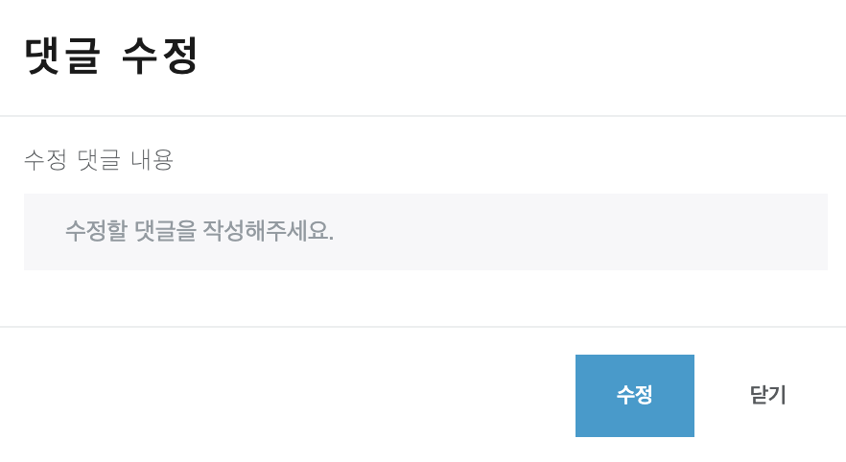

2. 데이터 구성항목
항목명(한글) |  | 컨트롤(영문) | 필수 | 수정여부 | 설명 |  |  |  | 비고/제약사항
게시글 번호 |  | postNo | Y | N | 게시글 식별번호

3. 처리 로직
이벤트명 |  | 입력값/파라미터 | 처리내용 |  |  |  |  | 출력/처리결과 |  | 비고
 |  | 시작 JSP | 프리젠테이션 레이어 설계 |  |  |  |  | 출력 JSP
수정.onClick() |  | 수정 내용, 댓글 번호, 닉네임 | 댓글 수정을 완료하고 게시글 조회 화면을 보여준다 |  |  |  |  | 게시글 조회 화면으로 이동한다.

 |  | getPost.jsp getMyPost.jsp | Path : /post/rest/updateComment : POST |  |  |  |  | getPost.jsp getMyPost.jsp
 |  |  | Controller : com.teulda.web.PostRestController.updateComment()
닫기.onClick() |  |  | 작성한 댓글을 취소하고 이전 화면으로 이동한다. |  |  |  |  | 이전 화면으로 이동

 |  | getPost.jsp getMyPost.jsp | Path : |  |  |  |  | getPost.jsp getMyPost.jsp
 |  |  | Controller :

